Systeem
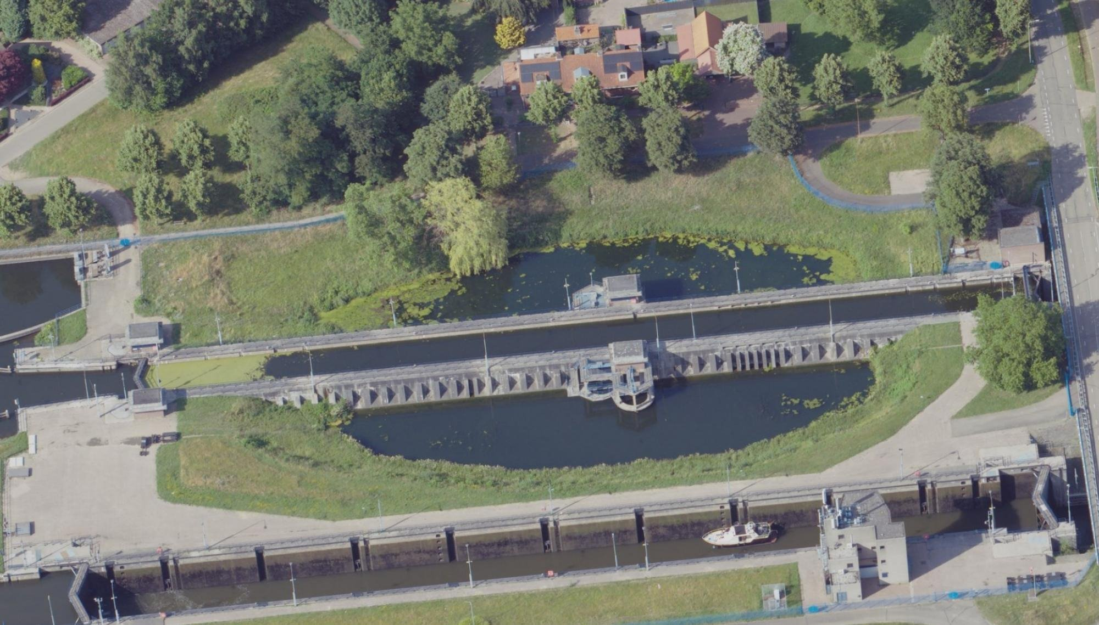
Ligging sluiscomplex Panheel:
Het sluiscomplex Panheel ligt in het kanaal Wessem-Nederweert (KWN), nabij de plaats Panheel. Het KWN is een 17 km lange vaarweg die de Maas verbindt met de Zuid-Willemsvaart en Noordervaart (bij Nederweert). Het hele kanalenstelsel wordt gevoed met Maaswater vanuit de Maas bij St Pieter. In natte periodes wordt het kanaal gevoed door lokale afloop, maar bij waterschaarste op de Maas kan deze ook worden gevoed via het gemaal bij Sluizencomplex Panheel. Het kanaal Wessem-Nederweert (KWN) staat in open verbinding met de Zuid-Willemsvaart en staat middels Sluizencomplex Panheel in verbinding met de Maas. De waterstand in het kanaal is hoger dan de waterstand in de Maas. Nabij het kanaal bevinden zich enkele beken die onder het kanaal doorstromen door middel van een sifon. Dit zijn de Tungelroyse Beek en de Uffelse Beek.

Proces/ operatie van complex Panheel :
Op het Sluiscomplex Panheel wordt geschut in de oude en nieuwe sluis.
Bij een overschot aan Maaswater op het KWN wordt geschut met de nieuwe sluis (meer schutverlies)en gespuid via de nieuwe sluis buiten bedientijden (’s nachts).
Bij te weinig aanvoer van Maaswater op het KWN wordt geschut met de oude sluis, wordt schutverlies beperkt door de spaarbekkens te gebruiken en/of zuinig te schutten (wachten tot de schutkolk vol schepen is), en/of wordt Maaswater gepompt naar het kanaal door het gemaal.
De bediening vindt centraal plaats vanuit de bedienpost in Tilburg, maar kan ook vanaf de bedienpost aan de zuidzijde van het complex worden bediend. Hiervandaan worden beide sluizen en het gemaal bediend. Het nivelleren van de oude sluis (zonder spaarbekkens) duurt 7 tot 8 minuten, in de nieuwe sluis ca. 10 minuten.

Functies van sluiscomplex Panheel:
Schutfunctie: een bijdrage leveren aan de mogelijkheid om de scheepvaart binnen een bepaalde normtijd waterpanden te laten passeren. De schutsluizen leveren deze bijdrage door de scheepvaart binnen een bepaalde schuttijd een waterstandsverschil te laten overbruggen.
Peilbeheer. Daarbij kan onderscheid gemaakt worden in de volgende subfuncties: Keren, spuien/ doorlaten water, schutverlies beperken dmv spaarbekkend en water pompen.
Keerfunctie: de schutsluizen en het gemaal keren het niveauverschil tussen het KWN en de Maas. Op basis van de maatgevende waterstanden is er alleen sprake van keren waarbij het KWN-niveau hoger is dan het Maasniveau. Het sluizencomplex heeft zelf geen kerende functie.
Spuifunctie: de nieuwe schutsluis wordt buiten de bedientijden ingezet om overtollig water af te voeren van het KWN. |  | SchutSluizencomplex Panheel noord (oude kolk) 58C-001-01​
Schutverlies beperkingfunctie: de spaarbekkens van de oude schutsluis worden in tijden van droogte gebruikt om het niveau op het kanalenstelsel zo min mogelijk te laten dalen. |  | Sluizencomplex Panheel noord in het kanaal Wessem-Nederweert​
Waterpompfunctie: het gemaal wordt in tijden van droogte gebruikt om water aan te voeren naar het kanalenstelsel. |  | Limburg - Maasgouw

De functie schutverlies beperken is in deze analyse alleen kwalitatief beschouwd.
De bediening van Sluiscomplex Panheel zal naar verwachting in 2015 worden ondergebracht in de bediencentrale te Tilburg. Deze ontwikkeling is niet meegenomen in de analyse. | Bron: E60-WKR-KA-1300035 - Rapport integrale RAMS analyse_Sluiscomplex Panheel_v4.0.pdf

Zie document: Beschrijving_sluiscomplex_Panheel_(tabblad_1).docx

Overzicht functies van systeem tot en met complex niveau
Water vasthouden (peilbeheer)
Keren water (waterveiligheid, kanaalzijde oevers tot aan de sluis, niet de sluis zelf)
Spuien water/ Afvoeren van overtollig water (peilbeheer)
Schutverlies beperken dmv spaarbekkens (peilbeheer)
Water pompen (peilbeheer)
Peilbeheer: Schutverlies beperken dmv spaarbekkens
Waterkwaliteit
Ecologie
Cultuurhistorische waarde
Faciliteren scheepvaart
Faciliteren van de bediening
Calamiteiten

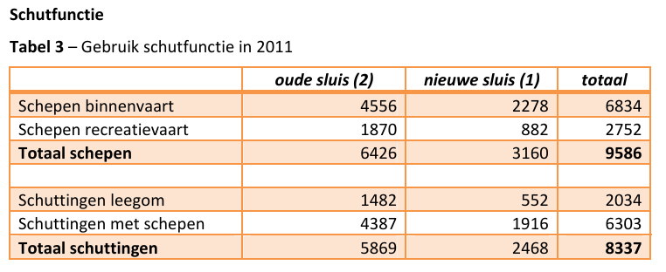

De CEMT-klasse op het kanaal is klasse II (lengte 96 m, breedte 9,5 m, max. diepgang 2,10 m). De recreatievaartklasse is BM (ontsluiting voor motorboten). De nieuwe sluis is geschikt voor schepen t/m klasse II. Door de oude sluis kunnen alleen schepen tot 7,25 m breed. Uit interviews blijkt dat er eens per 14 dagen een schip passeert, dat te breed is voor de oude sluis.

Sluizencomplex
Het Complex
Het sluizencomplex Panheel heeft met bijna 8 meter het op twee na grootste verval van alle sluizen in Nederland. Het complex omvat een gemaal en twee sluizen: de oude, noordelijke sluis (gebouwd tussen 1925 en 1928, gerenoveerd in 1995) en de nieuwe, zuidelijke sluis ernaast (gebouwd tussen 1986 en 1992).
De oude, noordelijke sluis is voor Nederland uniek in zijn soort. Naast de oude sluis liggen twee spaarbekkens en twee andere bassins zijn in de betonnen sluiswand uitgespaard. Door gebruik van deze spaarbekkens is het mogelijk ongeveer 60% van het water te besparen tijdens het schutproces (figuur 12). Dimensies van de oude sluis zijn 150 meter lang, 7,5 meter breed en 11,5m meter diep. De drempel diepte van de benedenkant (buiten) is -2,90 meter. De drempel diepte van de bovenkant (binnen) is -3,15 meter.
De nieuwe, zuidelijke sluis, waaraan van 1986 tot 1992 is gebouwd, is aanzienlijk breder dan de oude (150 meter lang, 12,6 meter breed en 11,5 meter diep), waardoor deze geschikt is tot CEMT klasse IV schepen. (figuur 6). De drempel diepte van de benedenkant (buiten) is -4,20 meter. De drempel diepte van de bovenkant (binnen) is -3,95 meter.
Naast het sluiscomplex is een pompgemaal gerealiseerd. Twee elektrische pompen met een vermogen van 440 kW elk, zorgen er eventueel voor dat het bij het schutten verloren gegane water wordt teruggepompt.
De bediening van de twee sluizen en het gemaal vindt centraal plaats maar kan ook vanuit een bediengebouw dat zich aan de zuidzijde van de nieuwe sluis bevindt.
Het gemaal bestaat uit de volgende onderdelen: 1. Instroomgedeelte en gemaal; 2. Gesloten koker; 3. Uitstroomgedeelte (let wel: Noord is naar onder): (figuur 8)

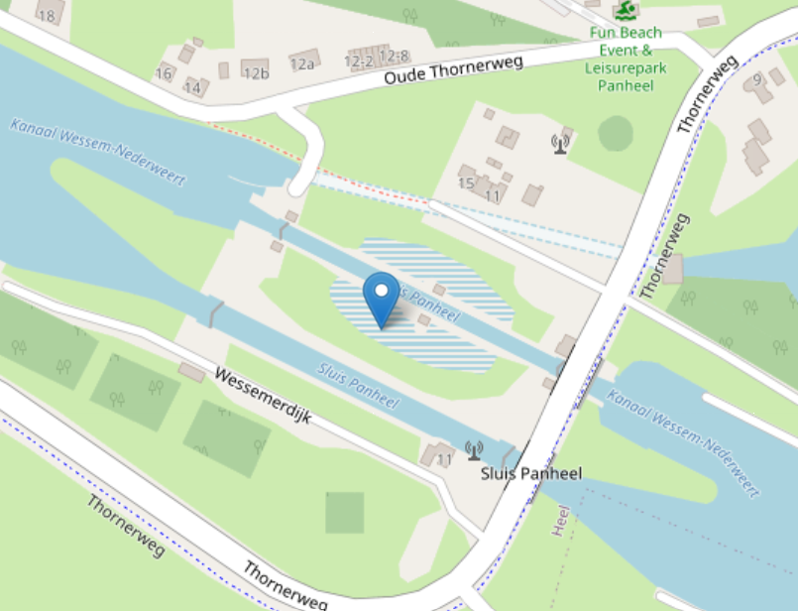
 | Bron: RWSZN-2022-022938_Oudesluis_functioneren_spaarbekkens_incl_hoogtes.pdf

3

1

Bron: E60-WKR-KA-1300035 - Rapport integrale RAMS analyse_Sluiscomplex Panheel_v4.0.pdf

Zie document: Beschrijving_sluiscomplex_Panheel_(tabblad_1).docx

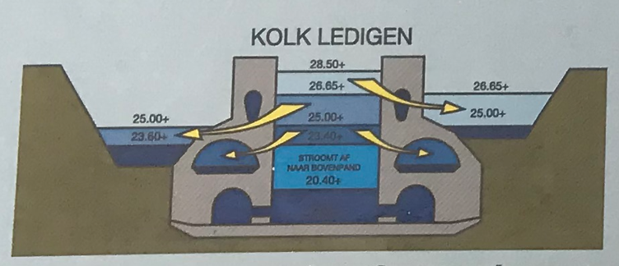
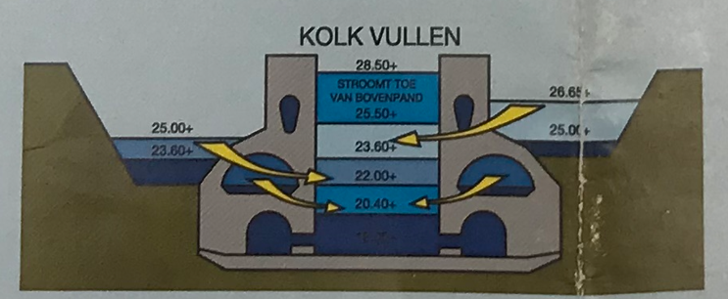
Hydraulische randvoorwaarden - waterbeheer:

Kanaal Wessem Nederweert (ten westen / noordwesten van het complex)
Streefpeil /SP 28.65 m +NAP
Minimaal Waterpeil /MIP1 28.52 m + NAP
Minimaal Waterpeil /MIP2 28.40 m +NAP
Maximaal Waterpeil /MAP1 28.70 m +NAP
Maximaal Waterpeil /MAP2 28.72 m +NAP
Waterstanden bij vullen en ledigen kolk met gebruik van spaarkomen;

Stuwpand Linne (ten oosten / zuidoosten van het complex)
Streefpeil /SP 20.85 m +NAP
Maatgevende Laagwaterstand /LMW 20.70 m +NAP

Bron: Bijlage V streefpeilen

Kennisagenda onderzoekslijnen
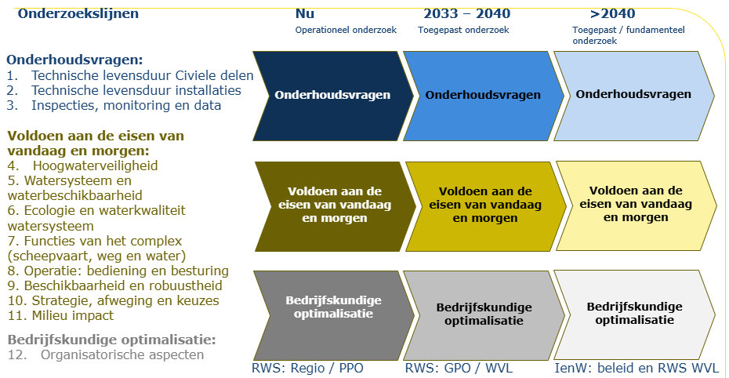
Onderwerp hoofdnummer | Onderwerp detailnummer |  | Onderwerp vraag | Overlap met andere vraag | Dit tabblad is een tussenstap, waarbij de vragen geclusterd zijn per onderzoekslijn | Onderwerp onderzoekslijn | Toelichting
 |  |  |  |  | Algemene vragen
1 | 1.00 |  | Technische levensduur - civiele delen |  | Hoe ontwikkelen schade, vermoeiing en degradatie zich in de civiele constructies en de bewegende delen van het sluizencomplex en wat betekent dit voor de constructieve veiligheid en resterende levensduur?
2 | 2.00 |  | Technische levensduur - installaties |  | Hoe ontwikkelen slijtage, veroudering en storingen zich in de machines en installaties van het sluizencomplex en wat betekent dit voor de betrouwbaarheid, veiligheid en resterende levensduur?
3 | 3.00 |  | Inspecties, monitoring en data |  | Hoe kunnen inspecties, monitoring en data de kwaliteit en betrouwbaarheid van technische beoordelingen vergroten?
4 | 4.00 |  | Hoogwaterveiligheid |  | In hoeverre vervult het sluizencomplex nu en in de toekomst zijn functie als onderdeel van het systeem van primaire waterkeringen, en welke eisen stelt dit aan constructies, installaties en beheer?
5 | 5.00 |  | Watersysteem en waterbeschikbaarheid |  | Welke ontwikkelingen in het huidige en toekomstige watersysteem zijn bepalend voor het functioneren van sluis Panheel en welke eisen stellen deze aan het sluizencomplex?
6 | 6.00 |  | Ecologie en waterkwaliteit watersysteem |  | Hoe kan het sluizencomplex bijdragen aan het voldoen aan waterkwaliteits- en ecologische eisen voor het watersysteem, nu en in de toekomst?
7 | 7.00 |  | Functies van het complex in het netwerk (scheepvaart, weg en water) |  | Welke functies vervult sluizencomplex Panheel binnen het vaarweg- en watersysteem, nu en in de toekomst en welke eisen stelt dit aan het sluizencomplex?
8 | 8.00 |  | Operatie: bediening en besturing |  | Hoe kan het sluizencomplex onder reguliere en uitzonderlijke omstandigheden veilig, efficiënt en robuust worden bediend voor de functies die het vervult?
9 | 9.00 |  | Beschikbaarheid en robuustheid |  | Hoe kunnen beschikbaarheid en robuustheid van het sluizencomplex worden geborgd?
10 | 10.00 |  | Stategie, afweging en keuzes |  | Hoe kunnen integrale afwegingen worden gemaakt tussen prestaties, kosten en risico's? En welke ontwikkelingen zijn daarbij van belang?
11 | 11.00 |  | Milieu-impact |  | Hoe kunnen we de milieu-impact van schutsluizen gedurende de gehele levenscyclus verminderen, door slimmer om te gaan met materialen, energieverbruik en CO₂-uitstoot?
12 | 12.00 |  | Organisatorische aspecten |  | Hoe organiseren we governance, samenwerking en kennisborging zodat beheer, onderhoud en vernieuwing van het sluizencomplex toekomstbestendig en beheersbaar blijven?

1 |  |  | Technische levensduur - civiele delen |  | Hoe ontwikkelen schade, vermoeiing en degradatie zich in de civiele constructies en de bewegende delen van het sluizencomplex en wat betekent dit voor de constructieve veiligheid en resterende levensduur?
1 | a | C1 |  | C22 | Hoe bepaal je de kwaliteit en variabiliteit van het historische (ongewapende) beton van de oude sluis? | Technische levensduur - civiele delen
1 | b | C3 |  |  | Welke lessen uit vergelijkbare sluizen (zelfde bouwjaar, typologie, ondergrond, constructiemethode) zijn bruikbaar voor de beoordeling en instandhouding van de betonconstructies van sluis Panheel, en hoe kan met deze kennis de onzekerheid in bodemgesteldheid en betonconstructies worden verkleind? | Technische levensduur - civiele delen | Loopt een onderzoek bij TNO (greta zoekt dit uit)
1 | c | C4 |  | ET1 | In hoeverre is de RBK (richtlijn bestaande kunstwerken) met de bijbehorende aanpak constructieve veiligheid sluizen geschikt om tot een goed oordeel te komen voor de betonconstructies van sluis Panheel? En welke gegevens hebben we daarvoor nodig? | Technische levensduur - civiele delen
1 | d | ET1 |  | C4 | Wat is de actuele constructieve veiligheid van de betonconstructies van de oude sluis Panheel, gegeven dat de ontwerplevensduur is bereikt, en welke onzekerheden beïnvloeden deze beoordeling? | Technische levensduur - civiele delen
1 | e | C22 |  | C1 | Kan met behulp van de bewezen historische sterkte of een proefbelasting de resterende levensduur van de betonconstructie van de oude sluis worden bepaald? | Technische levensduur - civiele delen
1 | f | ET6 |  |  | In hoeverre is verlenging van de levensduur van het sluizencomplex (oude sluis) mogelijk en welke factoren zijn daarbij bepalend? | Technische levensduur - civiele delen
1 | g | ET2 |  |  | Wat is de actuele constructieve veiligheid van de betonconstructies van de nieuwe sluis Panheel, gegeven dat de ontwerplevensduur nog niet is bereikt, en welke onzekerheden beïnvloeden deze beoordeling? | Technische levensduur - civiele delen
1 | h | ET3 |  |  | Welke functionele eisen worden aan sluizencomplex Panheel gesteld en in hoeverre moeten constructieve componenten van de oude sluis hierop worden aangepast volgens den huidige normen? | Technische levensduur - civiele delen
1 | i | C11 |  |  | Zouden nieuwe onderdelen aan de ROK – constructieve veiligheidseis - moeten voldoen als de rest van het complex daar niet aan voldoet (Is dat dan niet een te hoge eis?)? Afwegingskader: moet je de hoogste kaders / normen gebruiken of is een lagere eis soms voldoende? | Technische levensduur - civiele delen
1 | j | A5 |  |  | Wat is de invloed van mogelijke strengere winters op ijsbelasting van sluizen, en in hoeverre moet dit worden meegenomen in beoordeling, ontwerp of beheermaatregelen? | Technische levensduur - civiele delen
1 | k | C5 |  |  | Hoe ontwikkelt vermoeiingsschade in stalen sluisdeuren zich over de tijd en wat betekent dit voor de resterende sterkte en levensduur? | Technische levensduur - civiele delen
1 | l | C6 |  |  | In hoeverre is een beheerstrategie op basis van inspectie en reparatie voldoende om vermoeiingsschade tijdig te signaleren en falen te voorkomen? | Technische levensduur - civiele delen
1 | m | A6 |  |  | Welke eisen stellen de Machinerichtlijn en andere veiligheidskaders aan de besturing van spuien en gemalen, en wat betekent dit voor het ontwerp en beheer? | Technische levensduur - civiele delen
1 | n | A7 |  |  | Welke duurzame alternatieven voor smeermiddelen en hydraulische systemen zijn toepasbaar en wat zijn de effecten op functioneren en betrouwbaarheid van het object? | Technische levensduur - civiele delen
1 | o | A9 |  |  | Hoe kan een balans worden gevonden tussen standaardisatie en object-specifieke keuzes in bediening en besturing van sluizen? | Technische levensduur - civiele delen

2 |  |  | Technische levensduur - installaties |  | Hoe ontwikkelen slijtage, veroudering en storingen zich in de machines en installaties van het sluizencomplex en wat betekent dit voor de betrouwbaarheid, veiligheid en resterende levensduur?
2 | a | C7 |  |  | Wat is de resterende levensduur en betrouwbaarheid van de pompen (bij toenemend watergebruik en mogelijk langere droge periodes), en in hoeverre zijn deze geschikt voor mogelijk intensiever gebruik? | Technische levensduur - installaties
2 | b | C9 |  |  | Wat is de actuele staat van de leidingen (kokers) van het gemaal? | Technische levensduur - installaties

3 |  |  | Inspecties, monitoring en data |  | Hoe kunnen inspecties, monitoring en data de kwaliteit en betrouwbaarheid van technische beoordelingen vergroten?
3 | a | C2 |  |  | Hoe kan de huidige staat van moeilijk inspecteerbare onderdelen (zoals onderloopsheidschermen) betrouwbaar worden bepaald, gegeven het ontbreken van directe inspectie en meetgegevens? | Inspecties, monitoring en data
3 | b | C10 |  |  | Welke inspectietechnieken kunnen worden ingezet om de staat van moeilijk toegankelijke onderdelen van het gemaal betrouwbaar in beeld te brengen? | Inspecties, monitoring en data
3 | c | C16 |  |  | Welke inspectie-, monitoring- en datagedreven technieken (incl. AI) zijn geschikt om de staat van betonconstructies en installaties betrouwbaar te beoordelen en intern inzichtelijk te maken? | Inspecties, monitoring en data
3 | d | C14 |  |  | Hoe kan de beschikbaarheid en kwaliteit van ontwerp-, beheer- en inspectiedata worden verbeterd om uitvoering en onderhoud efficiënter en beter voorspelbaar te maken? | Inspecties, monitoring en data
3 | e | C17 |  |  | Hoe kunnen reparatietechnieken en boorkernonderzoek worden geoptimaliseerd om het beheer en onderhoud van betonconstructies efficiënter uit te voeren? | Inspecties, monitoring en data
3 | f | C23 |  | A16 | Hoe kunnen inzichten uit inspecties worden vertaald naar andere sluizen en sluizenfamilies? | Inspecties, monitoring en data
3 | g | A16 |  | C23 | Hoe kun je zorgen dat kennis uit onderzoeken voor één sluis ook gebruikt wordt bij andere sluizen? | Inspecties, monitoring en data | Gaat om beschikbaarheid en vindbaarheid van data, maar ook de volgende stap hoe je daar informatie en inzichten uit kan halen voor een volgende vraag van de volgende sluis. Bv mbv digital twin / AI en gekoppeld aan de sluizenfamilies.

4 |  |  | Hoogwaterveiligheid |  | In hoeverre vervult het sluizencomplex nu en in de toekomst zijn functie als onderdeel van het systeem van primaire waterkeringen, en welke eisen stelt dit aan constructies, installaties en beheer?

5 |  |  | Watersysteem en waterbeschikbaarheid |  | Welke ontwikkelingen in het huidige en toekomstige watersysteem zijn bepalend voor het functioneren van sluis Panheel en welke eisen stellen deze aan het sluizencomplex?
5 | a | EF7 |  |  | Wat wordt de toekomstige waterbalans van het watersysteem waarvan Panheel een onderdeel uitmaakt (inclusief traject Maastricht - Linne & samenwerking met Belgie) voor de verschillende seizoenen (inclusief wateroverlast en droogte)? | Watersysteem en waterbeschikbaarheid
5 | b | C21 |  |  | In hoeverre kunnen veranderingen in wateraanvoerafspraken met België optreden en wat betekent dit voor de hydraulische belasting en het functioneren van sluis Panheel? | Watersysteem en waterbeschikbaarheid
5 | c | EF8 |  |  | Welke eisen worden gesteld aan de verschillende functies (water bergen en water afvoeren) en componenten (lekverlies, schutverlies, spaarbekkens) van sluis Panheel? | Watersysteem en waterbeschikbaarheid
5 | d | A1 |  |  | Hoe kunnen klimaatscenario’s worden vertaald naar hydraulische randvoorwaarden voor het functioneren en de beoordeling van het sluizencomplex? | Watersysteem en waterbeschikbaarheid
5 | e | A2 |  |  | Hoe kunnen klimaatscenario’s worden vertaald naar lokale omstandigheden en randvoorwaarden voor het functioneren van het sluizencomplex? | Watersysteem en waterbeschikbaarheid

6 |  |  | Ecologie en waterkwaliteit watersysteem |  | Hoe kan het sluizencomplex bijdragen aan het voldoen aan waterkwaliteits- en ecologische eisen voor het watersysteem, nu en in de toekomst?
 | a | EF23 |  |  | Welke eisen stelt de KRW en natuurwetgeving aan het functioneren van een gemaal met betrekking tot visvriendelijkheid en vispasseerbaarheid? | Ecologie en waterkwaliteit watersysteem
 | b | EF13 |  |  | Wat zijn de toekomstige eisen aan sluizencomplex en kanaal voor waterkwaliteit, ecologie en natuuropgaven (zoals vissterfte bij gemalen, blauwalgen, Natura 2000-stikstofeisen i.r.t. scheepvaart en passeerbaarheid, zoals natuurvriendelijke oevers)? | Ecologie en waterkwaliteit watersysteem
 | c | EF24 |  |  | Welke maatregelen zijn mogelijk om het gemaal visvriendelijker (voorkomen vermaling) te maken en wat is het effect daarvan op functioneren en prestaties? | Ecologie en waterkwaliteit watersysteem

7 |  |  | Functies van het complex in het netwerk (scheepvaart, weg en water) |  | Welke functies vervult sluizencomplex Panheel binnen het vaarweg- en watersysteem, nu en in de toekomst en welke eisen stelt dit aan het sluizencomplex?
 | a | EF26 |  | EF17, EF15 | Wat is de functie van sluis Panheel in de scheepvaart corridors vanuit de netwerkbenadering? | Functies van het complex in het netwerk (scheepvaart, weg en water)
 | b | EF16 |  |  | Voldoet sluizencomplex Panheel aan richtlijn vaarwegen? | Functies van het complex in het netwerk (scheepvaart, weg en water)
 | c | EF17 |  | EF2, EF26 | Wat is de verwachte ontwikkeling van de binnenvaart en gebruik van Sluizencomplex Panheel (incl. voorhavens) en welke voorzieningen zijn hiervoor nodig? | Functies van het complex in het netwerk (scheepvaart, weg en water)
 | d | EF27 |  | EF17, EF15 | Wat is de invloed van de ontwikkelingen in de scheepvaart op de staat van de componenten en wat je van de componenten vraagt? | Functies van het complex in het netwerk (scheepvaart, weg en water)
 | e | C20 |  |  | In hoeverre kan het kanaal in de toekomst een rol spelen als route voor defensie? Wat betekent dit voor het functioneren van de scheepvaartroute? Wat betekent dit voor het functioneren en de eisen aan sluis Panheel? | Functies van het complex in het netwerk (scheepvaart, weg en water) | Wat moet vanuit defensie door de sluis kunnen? Wat als defensie voorrang krijgt bij scheepvaart als transportroute?
 | f | EF18 |  |  | Wat zijn de richtllijnen rondom walstroom (stroomvoorziening (electrische) schepen) bij sluizen? Wat zijn de kaders voor walstroom bij de rijksaanlegplaatsen? Voldoet de walstroomvoorziening van sluizencomplex Panheel aan de eisen? | Functies van het complex in het netwerk (scheepvaart, weg en water)

8 |  |  | Operatie: bediening en besturing |  | Hoe kan het sluizencomplex onder reguliere en uitzonderlijke omstandigheden veilig, efficiënt en robuust worden bediend voor de functies die het vervult?
8 | a | EF25 |  | EF10 | Welke van de spuimiddelen kunnen we nu en in de toekomst het beste inzetten bij teveel water (bijv. spuien door kolken, spuiriool of spuien via gemaal)? | Operatie: bediening en besturing
8 | b | EF10 |  | EF25, EF2 | Is het in de toekomst, bij een grotere afvoerbehoefte, nodig om andere routes te gebruiken dan spuien via de kolk? | Operatie: bediening en besturing
8 | c | C18 |  |  | In hoeverre kan turbineren met bestaande gemalen worden toegepast, gegeven beperkingen zoals trillingen en schade, en welke ontwerpaanpassingen zijn nodig? | Operatie: bediening en besturing

9 |  |  | Beschikbaarheid en robuustheid |  | Hoe kunnen beschikbaarheid en robuustheid van het sluizencomplex worden geborgd?
9 | a | EF15 |  | EF26, EF17 | Wat zijn de beschikbaarheidseisen van schutsluizen – harde eisen ten opzichte van wensen (schuttijden / passagetijden en stremmingen) nu en in de toekomst? | Beschikbaarheid en robuustheid
9 | b | C13 |  |  | Hoe kan de beschikbaarheid van systemen in oude sluizen worden geborgd, gegeven de beperkte beschikbaarheid van specifieke materialen en kennis? | Beschikbaarheid en robuustheid
9 | c | ET4 |  |  | Welke mate van redundantie (bijv. reservedeuren of alternatieven) is nodig om de beschikbaarheid en robuustheid van het sluizencomplex te borgen? | Beschikbaarheid en robuustheid
9 | d | C24 |  |  | Welke standaard oplossing is te bedenken voor redundantie voor stroom of glasvezel? | Beschikbaarheid en robuustheid
9 | e | ET5 |  |  | Welke risico’s voor veiligheid en beschikbaarheid ontstaan bij langdurige spanningsuitval voor welke functies, hoe erg is dit, en waar zijn noodstroomvoorzieningen (zoals aggregaten) noodzakelijk binnen het sluizencomplex? Hoe ziet een draaiboek bij stroomuitvalling eruit? | Beschikbaarheid en robuustheid

10 |  |  | Stategie, afweging en keuzes |  | Hoe kunnen integrale afwegingen worden gemaakt tussen prestaties, kosten en risico's? En welke ontwikkelingen zijn daarbij van belang?
10 | a | EF1 |  |  | Wat is de lange termijn visie/plan voor de toekomst van sluizencomplex Panheel, rekeninghoudend met veranderende wensen/gebruik (functies), budgetverminderingen, kennisbehoud, etc. (incl. keuzemomenten en adaptatiepaden)? | Stategie, afweging en keuzes
10 | b | EF2 |  | EF10 | Wat zijn de effecten van exploitatie met één kolk op beschikbaarheid, scheepvaart (inclusief voorhavens) en beheer, en welke sluis is daarbij het meest geschikt om te behouden? | Stategie, afweging en keuzes
10 | c | EF9 |  |  | Wat zijn de (toekomstige) beleidskeuzes rondom Maaspeilen en het stuwprogramma, en wat is de invloed hiervan op waterstanden, hydraulische belastingen en het functioneren van het sluizencomplex (incl. bevaarbaarheid, voorhavens, bodem en oeverbescherming)? | Stategie, afweging en keuzes
10 | d | EF14 |  |  | Als de oude sluis een monumentstatus krijgt, wat betekent dit voor B&O en Vernieuwing? | Stategie, afweging en keuzes
10 | e | EF20 |  |  | Hoe kunnen de spaarbekkens, riolen en het nivelleermiddel van de oude (noordelijke) sluis technisch en functioneel weer in gebruik worden genomen? | Stategie, afweging en keuzes
10 | f | EF21 |  |  | Welke rol kan de oude sluis (inclusief werkende spaarbekkens) spelen in het minimaliseren van watergebruik binnen het sluizencomplex Panheel, en welke maatregelen (zoals herstel of aanpassing van de nieuwe sluis) zijn daarvoor het meest effectief? | Stategie, afweging en keuzes
10 | g | EF22 |  |  | Welke integrale en ‘sober en doelmatige’ afweging is mogelijk voor ingrepen aan het sluizencomplex Panheel, rekening houdend met watergebruik, duurzaamheid, kosten en beschikbaarheid, en welke methoden (zoals LCC, LCA en de bedrijfswaardenmatrix) zijn daarbij geschikt? | Stategie, afweging en keuzes
10 | h | C15 |  |  | Hoe kan het energiegebruik van het gemaal en de sluis worden geoptimaliseerd (bijv. energiezuinig pompen en afstemming op energieaanbod) zonder afbreuk te doen aan beschikbaarheid en functioneren? | Stategie, afweging en keuzes
10 | i | A8 |  | A10 | Hoe om te gaan met de effecten van budgettekorten en het kennisbehoud (bij RWS en aannemers) op de risico's en de instandhouding van sluizen, en wat betekent dit voor de prioritering van objecten binnen het areaal? | Stategie, afweging en keuzes
10 | j | EF19 |  |  | Waar kun je bezuinigen bij sluis Panheel zonder dat de veiligheid en functies in geding komen? | Stategie, afweging en keuzes
10 | k | A3 |  |  | Wat wordt de toekomstige afweging tussen duurzaamheid vs. verdringingsreeks, maar ook energieverbruik en circulariteit van aanleveren van componenten bij sluizen? | Stategie, afweging en keuzes
10 | l | A4 |  |  | Hoe vertaal je de eis op netwerkniveau naar een realistische eis op complex/objecten niveau? | Stategie, afweging en keuzes
10 | m | C19 |  |  | Waar gaat tijd, geld, milieu impact inzitten in dagelijks B&O sluis Panheel en waar is winst te behalen? | Stategie, afweging en keuzes

11 |  |  | Milieu-impact |  | Hoe kunnen we de milieu-impact van schutsluizen gedurende de gehele levenscyclus verminderen, door slimmer om te gaan met materialen, energieverbruik en CO₂-uitstoot?
11 | a | C12 |  |  | Wat is de potentie voor hergebruik van materialen/elementen? | Milieu-impact

12 |  |  | Organisatorische aspecten |  | Hoe organiseren we governance, samenwerking en kennisborging zodat beheer, onderhoud en vernieuwing van het sluizencomplex toekomstbestendig en beheersbaar blijven?
12 | a | A14 |  |  | Op welke aspecten wil je als RWS het stuur weer in handen krijgen in BenO en waar laat je het aan de markt over? Hoe zouden we de contractvorming moeten regelen? Welke methodiek werkt dan? | Organisatorische aspecten
12 | b | A12 |  |  | Hoe behoud je de benodige kennis voor B&O en vervanging/renovatie/vernieuwing binnen de organisatie (RWS)? | Organisatorische aspecten
12 | c | A13 |  |  | Hoe behoud je de benodige kennis voor operationele sturing (extreme condities), maar ook B&O en vervanging/renovatie/vernieuwing bij overige partners? | Organisatorische aspecten
12 | d | A10 |  | A8 | Hoe zorg je voor kennisniveau en kenniscontinuïteit bij marktpartijen, inclusief borging bij leverancierwisselingen en personeelsverloop? | Organisatorische aspecten
12 | e | A11 |  |  | Hoe ontwikkelt de externe uitvoeringscapaciteit (bijvoorbeeld bij aannemers) voor het beheer en onderhoud van sluizen zich, en in hoeverre is deze toereikend voor de toekomstige opgave? | Organisatorische aspecten
12 | f | A15 |  |  | Waar kunnen standaardisatie en uniformering beheer en onderhoud ondersteunen? | Organisatorische aspecten

